中级篇
中级篇学习

PS：相信经过了初级篇的学习，你已经深刻的了解到了活字格的帮助手册和活字格系统教学视频了，这是两个活字格宝典

学习目标 | 1. 对初级学习的基本概念有更加深刻的理解
 | 2. 学会如何查找问题的解决方法
 | 3. 可独立开发只涉及单表的web系统

项目 | 详情 |  | 检测 | 预测用时(共26小时)
完整学习视频教程 | 活字格系统教学视频，地址 | https://help.grapecity.com.cn/display/HuoZiGeVideo5 | 请看完在线视频教程中的第1,2,3,4,5,6,7,9,10,11,12,13,14,15,17,20章，并完全理解视频内容 | 16
开发简单的系统 | 学习查询和复习，活字格帮助手册，地址 | http://help.grapecity.com.cn/display/HuoZiGe3 | 实现一个员工表的增加，删除，修改，查询。员工表包含常见的姓名，年龄，性别，生日，入职日期等字段，要求：应该存成日期类型的字段，请设置为日期类型 | 1
命令的高级设置 | 跳转传值 | 活字格帮助手册-->右上角搜索框中输入“页面跳转” -->即可得到 | 在一个页面中，他给一个单元格输入了一个值，他希望在跳转到另一个页面的时候，可以将这个值直接传递过去 | 0.5
设置弹出页面 | 添加弹出页面并关闭它 | 活字格帮助手册-->右上角搜索框中输入“弹出页面” -->即可得到 | 弹出一个页面，并能够关闭它 | 0.5
设置输入数据必须或唯一 | 帮助手册 | 活字格帮助手册-->右上角搜索框中输入“设置数据验证” -->即可得到，有关数据验证的学习资料 |  | 0.5
 | 论坛，搜索框中输入“数据必填和不重复” | https://gcdn.grapecity.com.cn/forum.php?mod=viewthread&tid=44410&extra=page%3D1
 | 论坛快捷地址 | https://gcdn.grapecity.com.cn/forum.php?mod=forumdisplay&fid=194
使用excel的公式 | 使用百度搜索excel公式并使用； 有一点活字格同excel不一样，在活字格的公式中，一个列表外的单元格引用了一个列表的模板行的一个单元格，相当于引用了网页中这个表的一列，基本的意思如图； 当然列表中的一个单元格，去引用本表中的一个单元格只是引用的当前行，这个留给您自己去试验。 | 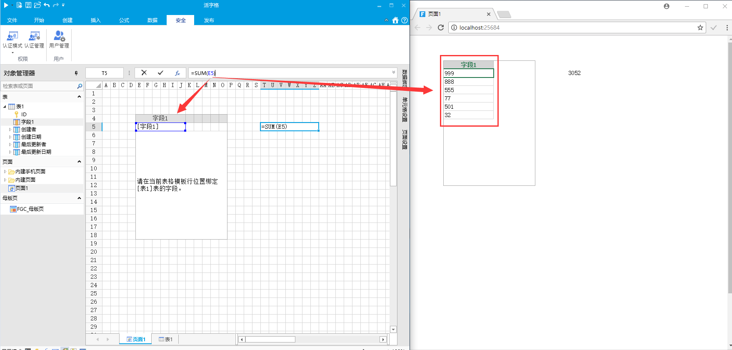 | 在活字格中使用基本的Excel函数， 基本的四则运算。在页面上有2个输入框，使用公式计算他们的乘积 基本的统计函数，Sum，Count，Average。在页面上有一个表格，通过公式计算某一列的和，数量，和平均。 基本的时间函数，Today，Now，Year，Month，Day | 0.5
单元格类型的高级设置 | 组合框 | 活字格帮助手册-->右上角搜索框中输入“组合框” -->即可得到，有关组合框的设置 | 1.有一张旅游地点表，包含5个旅游地点，长城，故宫，天安门，鸟巢，水立方，请把它绑定到组合复选框单元格类型。 2. 有一张旅游地点表，包含5个旅游地点，长城，故宫，天安门，鸟巢，水立方，请把它绑定到单选按钮单元格类型。 3. 有一张旅游地点表，包含5个旅游地点，长城，故宫，天安门，鸟巢，水立方，请把它绑定到组合框单元格类型。 | 0.5
 | 单选按钮 | 活字格帮助手册-->右上角搜索框中输入“单选按钮” -->即可得到，有关单选按钮的设置
 | 组合复选框 | 活字格帮助手册-->右上角搜索框中输入“组合复选框” -->即可得到，有关组合复选框的设置
使用设置单元格格式 | 设置方法和excel相同 | 使用百度搜索excel设置单元格格式 | 1. 千分符通常在国际贸易中用来表示货币，请给一个数字单元格设置千分符。 2. 给一个日期类型单元格设置一个格式，用2位数字来表示年份，比如“17年8月20号”。 | 0.5
表格设置 | 设置成行选，展示行头，设置交替色，可能还会有冻结行的设置，和一列有关表格的设置 | 活字格帮助手册-->右上角搜索框中输入“表格设计” -->即可得到，有关表格设置的学习资料，当然视频也是有的，不过这怎么搜索出来，您自己尝试一下 | 1. 把页面上的一个表格设置成行选。 2. 给页面上的一个表格显示行头。 3. 给页面上的一个表格的奇数行和偶数行设置不同的颜色。 | 0.5
自动编号 |  | 学习资料的位置：活字格帮助手册-->右上角搜索框中输入“自动编号” -->即可得到，有关自动编号的学习资料 | 1. 实现字段的自动编号。要求格式为，用户名+日期+固定文字+编号 | 0.5
生成图表 | 同excel一致 | 学习资料的位置：活字格帮助手册-->右上角搜索框中输入“图表” -->即可得到，有关生成图表的学习资料 | 1. 页面上有一个表格，里面有一些销售数据，记录了每个月的销量，给这些销售数据设置2个图表，一个是柱状图，一个是折线图。 2. 员工表包含常见的姓名，年龄，性别，生日，入职日期等字段，给一个员工表设置一个饼图，来查看男女分配比例。 | 0.5
表格查询和排序 | 查询 | 学习资料的位置：活字格帮助手册à右上角搜索框中输入“表格查询” à即可得到 | 员工表包含常见的姓名，年龄，性别，生日，入职日期等字段，请做一个查询，仅仅把25岁以上的员工显示在页面的表格里面 | 0.5
 | 排序 | 您可以看看帮助手册中-->命令-->排序 请您在帮助手册中查找一下吧 | 员工表包含常见的姓名，年龄，性别，生日，入职日期等字段，请按照入职日期的先后顺序给这个表格排一下序 | 0.5
导入Excel数据到表格 | 帮助手册 | 参考资料地址依然可以：活字格帮助手册-->右上角搜索框中输入“导入Excel数据到表格” -->即可得到 | 把一个Excel文件里面的数据，能够导入到页面的表格里。假定这个表格是员工表，包含常见的姓名，年龄，性别，生日，入职日期等字段。 | 0.5
 | 论坛 | 在论坛中搜索“导入Excel数据到表格”，即可，如果这个论坛帖子没有解决您的问题，您可以直接在论坛中发帖，我们的技术人员会很快的回复您的问题
已发布系统的备份与还原 | 手动 | 老办法我们可以：活字格帮助手册-->右上角搜索框中输入“备份与还原” -->即可得到，有关已发布系统的备份与还原的学习资料 | 能够在服务端进行备份和还原操作，包括手动备份和自动备份。 | 0.5
 | 自动备份 | 活字格帮助手册-->右上角搜索框中输入“应用的备份与还原” -->即可得到
覆盖服务器数据库发布 | 帮助手册 | 活字格帮助手册-->右上角搜索框中输入“数据合并与迁移” -->即可得到 | 1.在什么情况下发布的时候，要勾选“覆盖服务器数据库” 2.全覆盖和半覆盖有什么区别 | 0.5
 | 论坛 | 活字格论坛-->右上角搜索框中输入“覆盖服务器数据库发布” -->即可得到，有关覆盖服务器数据库发布的学习资料
单元格类型设置进阶 | 组合框联动 | 活字格帮助手册-->右上角搜索框中输入“组合框” -->即可得到，有关组合框的设置 | 建一个工程，建一个中国的省市表，实现省市的联动，即，在页面上有2个组合框，第一个组合框显示省，第二个组合框显示市，当用户选择省时，市组合框的下拉框里仅仅显示该省包含的城市 | 0.5
 |  | 在论坛中搜索“中国省份地市”，你会直接得到你想要的功能
使用插件 | 使用和安装 | https://gcdn.grapecity.com.cn/forum.php?mod=viewthread&tid=49498&extra=page%3D1 | 给活字格安装菜单插件，并使用它做一个简单的二级菜单 | 0.5
 | 菜单插件 | https://gcdn.grapecity.com.cn/forum.php?mod=viewthread&tid=48629&extra=page%3D2
 | 所有插件 | 可在活字格论坛插件中心获取到所有插件的学习资料和下载资源：https://gcdn.grapecity.com.cn/forum.php?mod=forumdisplay&fid=213
用户管理 | 增删改查用户，角色，组织结构 | 所有有关用户的功能都在：活字格帮助手册-->右上角搜索框中输入“用户管理” -->即可得到，所有用户的学习资料，注意你可能会搜索到其他产品的用户管理，请确认好你查看的是活字格的用户哟 | 能够使用用户管理。添加5个用户，添加财务部，管理部2个组，并把这5个用户任意添加到这2个组里面。（工程文件） 1. 添加，删除用户 2. 添加，删除组 | 1

